Capildrain 500
Barriera capillare SYTEC Capildrain
Barriera capillare, separazione et drennaggio del piano

100 |  | Geosintetici

 |  | Geosintetici secondo norma
 |  | SN 670 090 "Geosintetici; Norma di base"
 |  | Posa e sovrapposizione
 |  | secondo indicazioni del fornitore

 | 000 | Riferimento per la valutazione dei prodotti,
 |  | l'assistenza al progettista e la messa
 |  | in opera:
 |  | SYTEC Bausysteme AG
 |  | Neuenegg BE
 |  | Tel. 031 980 14 14

200 |  | Geosintetici per separazione
 |  | e drenaggio di strati
 |  | Fornitura e posa
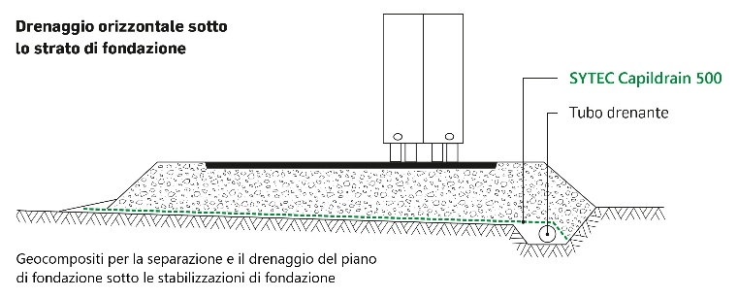
 | 000 | Geosintetici con funzione di
 |  | separazione e drenaggio

 |  | Geosintetici secondo norma VSS 70 243
 |  | "Geosintetici; Esigenza per le
 |  | funzioni di protezione e drenaggio"

 | 000 | Geocompositi

 | 000 | Barriera capillare SYTEC Capildrain 500
 |  | Nontessuto filtrante - nucleo Nontessuto filtrante
 |  | drenante - nontessuto filtrante
 |  | Materia prima nucleo drenante: PP
 |  | Materia prima nontessuto filtrante: PP
 |  | Resistenza alla trazione l / t min. 18 / 18 kN/m
 |  | Resistenza al punzonamento min. 2.8 kN
 |  | Allungamento sotto trazione massima l / t min. 32 / 42 %
 |  | Spessore a 2 kN/m² 5.2 mm
 |  | Capacità di deflusso nel piano, i= 0.1, s/r
 |  | à 50 kN/m² 0.22 l/ms
 |  | à 100 kN/m² 0.18 l/ms
 |  | Capacità di deflusso nel piano, i= 1.0, s/r
 |  | à 50 kN/m² 0.98 l/ms
 |  | à 100 kN/m² 0.84 l/ms
 |  | Resistenza alle intemperie min. 60 %
 |  | Resistenza all'ossidazione min. 100 anni
 |  | Dimensione del rotolo 2.45 x 92 m
 |  | Sovrapposizione minima di 0.15 m | m²

